Copyright


https://actualicese.com/formato-de-flujo-de-caja-real-y-presupuestado/

Empieza aquí





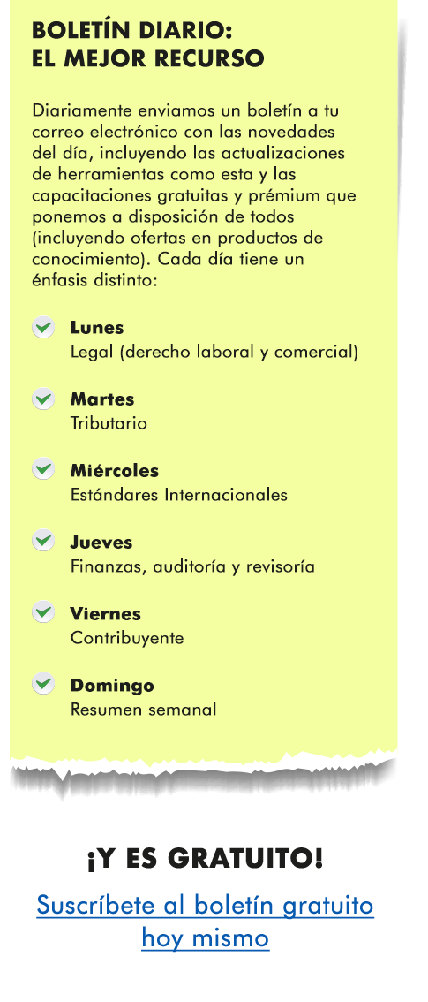

Introducción
Formato de flujo de caja real y presupuestado

(Fecha de actualización: agosto 29 de 2024)

Te presentamos un modelo de flujo de caja real y presupuestado de los cobros y pagos mensuales que realiza una entidad. Te permitirá hacer seguimiento al disponible de una empresa y visualizar a través de alertas y gráficos la variación real vs. lo presupuestado.

Contenido

- Línea con el saldo inicial del disponible real y presupuestado al inicio del mes.
- Entradas reales y presupuestadas en el mes.
- Valor disponible real y presupuestado en el mes (saldo inicial más las entradas).
- Salidas reales y presupuestadas en el mes.
- Sobrante o faltante real y presupuestado del mes (entradas menos salidas).
- Valor disponible real y presupuestado al final del período (saldo inicial más el sobrante o faltante).
- Alertas de las variaciones de los saldos reales vs. los presupuestados.
- Gráfico resumen con el disponible al final de cada período.

Formato de flujo de caja

El formato de flujo de caja permite controlar las entradas y salidas de dinero que requiere una empresa para desarrollar sus actividades operacionales, de inversión y de financiación.

Al elaborar y realizar un seguimiento del disponible de una empresa se podrá conocer el ingreso que se recibirá mensualmente proveniente de ventas de contado, recaudo de cartera, préstamos solicitados a entidades financieras o a los socios de la entidad, venta de activos, entre otros.

Además, tendrás información acerca del dinero que deberá tener disponible la empresa para cumplir con sus obligaciones en lo relacionado con el pago de proveedores, nómina, impuestos, obligaciones financieras, préstamos otorgados por los socios, entre otras.

El flujo de caja te permitirá saber si en un mes la entidad tiene un saldo positivo en su disponible o si sus pagos serán mayores a los que puede asumir, en cuyo caso debe adoptar las medidas correspondientes, tales como solicitar un préstamo bancario, reducir sus gastos o modificar su política de recaudo de cartera. Toda esta información se puede controlar fácilmente con la ayuda de este formato.

Ir al flujo de caja
Ir al gráfico

Nota: el diseño, los datos o comentarios bajo los cuales se elaboraron estos modelos se entregan a título de guía y hacen parte de la interpretación de Actualícese. Será el contribuyente quien deba atender y estudiar las normas requeridas, así como, preparar y emitir la información a la que haya lugar. Actualícese no se hace responsable de las interpretaciones, operaciones o información derivadas del uso de esta herramienta.

Material relacionado:
[Liquidador] Formato de arqueo de caja general con macros
Con este modelo de arqueo de caja general podrás realizar un control minucioso del efectivo. Comprobar la existencia del dinero que se encuentra en la caja de una empresa es una actividad que se practica con regularidad. Su finalidad es comparar el valor contable con el valor real.
[Liquidador] Estado de flujos de efectivo por el método indirecto: ejercicio práctico y plantilla en Excel
Las entidades obligadas a reportar información a la Supersociedades deben elaborar el estado de flujos de efectivo por el método indirecto. Encuentra aquí un ejemplo práctico y una plantilla en Excel, herramientas que te servirán de guía para la preparación de este estado financiero.
[Liquidador] Plantilla automática para el control y auditoría del gasto de servicios públicos
Esta plantilla en Excel permite el control mensual de los consumos y pagos de servicios públicos, ajustándose a las necesidades de cada empresa. Podrás medir el gasto de servicios públicos mes a mes; además, automáticamente se generará una gráfica comparativa que te permitirá monitorear las desviaciones.

Gráfico
Comportamiento del disponible

Disponible al final del periodo
(Fecha de actualización: agosto 29 de 2024)

Meses del año | $$ Disponible al final del período |  | % Cumplimiento
 | Ppto | Real
Enero | $ 131,500 | $ 125,221 | 95%
Febrero | $ 179,500 | $ 157,253 | 88%
Marzo | $ 185,500 | $ 165,284 | 89%
Abril | $ 219,500 | $ 198,487 | 90%
Mayo | $ 226,500 | $ 209,523 | 93%
Junio | $ 262,500 | $ 247,408 | 94%
Julio | $ 294,500 | $ 256,905 | 87%
Agosto | $ 332,500 | $ 289,789 | 87%
Septiembre | $ 366,500 | $ 324,919 | 89%
Octubre | $ 417,500 | $ 363,717 | 87%
Noviembre | $ 466,500 | $ 416,334 | 89%
Diciembre | $ 519,500 | $ 468,300 | 90%

